상품제안서
나이스 8K 3단 자동 양우산(UPF50+) | 상품코드: S47779

 |  |  |  |  |  |  | 02-713-8555 | www.synergygift.co.kr
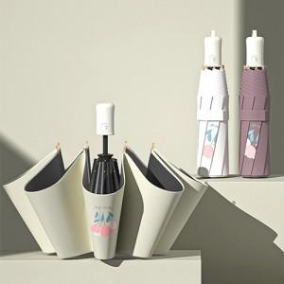

【상세/제작정보】

【인쇄/포장옵션】 | [손잡이] 실크, [원단] 실크 / 포장지포장

【공급단가】 | 수량 | 50~ | 100~ | 300~ | 1,000~ | 3,000~
*VAT별도 | 단가 | 7,990원 | 7,870원 | 7,440원 | 7,250원 | 6,880원

【상품 URL】 | https://www.synergygift.co.kr:443/src/goods_detail.php?gdno=47779

